Grounding
Grounding System
Pengukuran On Bak Kontrol Outdoor | …. Ohm
Pengukuran On Bak Kontrol Indoor | 0.18 Ohm
System Grounding | Single / Ganda
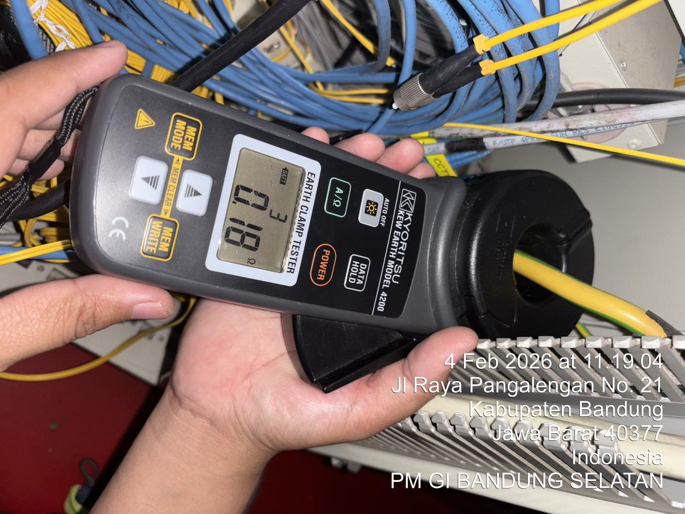 Photos :

Comments :

Rectifier
RECTIFIER
Description | Rectifier#1 |  |  | Rectifier#2
Rectifier | Merk | SAFT AEG |  | Merk
 | Type | ACM1000 |  | Type
 | SN | TIDAK TERLIHAT |  | SN
Jumlah Modul | 2

TIPE MODUL | Modul 1 | SM2000 |  | Modul 1
 | Modul 2 | SM2000 |  | Modul 2
 | Modul 3 |  |  | Modul 3
 | Modul 4 |  |  | Modul 4
Kapasitas/module (Ampere) | Modul 1 | 40 |  | Modul 1
 | Modul 2 | 40 |  | Modul 2
 | Modul 3 |  |  | Modul 3
 | Modul 4 |  |  | Modul 4
Output | MCB 1 | Merk | ABB | MCB 1 | Merk
 |  | Kapasitas | 6A |  | Kapasitas
 |  | Peruntukan | SPARE |  | Peruntukan
 | MCB 2 | Merk | ABB | MCB 2 | Merk
 |  | Kapasitas | 32A |  | Kapasitas
 |  | Peruntukan |  |  | Peruntukan
 | MCB 3 | Merk | ABB | MCB 3 | Merk
 |  | Kapasitas | 63A |  | Kapasitas
 |  | Peruntukan | SPARE |  | Peruntukan
 | MCB 4 | Merk | ABB | MCB 4 | Merk
 |  | Kapasitas | 6A |  | Kapasitas
 |  | Peruntukan | SPARE |  | Peruntukan
 | MCB 5 | Merk | ABB | MCB 5 | Merk | :
 |  | Kapasitas | 63A |  | Kapasitas | :
 |  | Peruntukan | DCPDB |  | Peruntukan | :
 | MCB 6 | Merk | : | MCB 6 | Merk | :
 |  | Kapasitas | : |  | Kapasitas | :
 |  | Peruntukan | : |  | Peruntukan | :
 | MCB 7 | Merk | : | MCB 6 | Merk | :
 |  | Kapasitas | : |  | Kapasitas | :
 |  | Peruntukan | : |  | Peruntukan | :
 | MCB 8 | Merk | : | MCB 6 | Merk | :
 |  | Kapasitas | : |  | Kapasitas | :
 |  | Peruntukan | : |  | Peruntukan | :

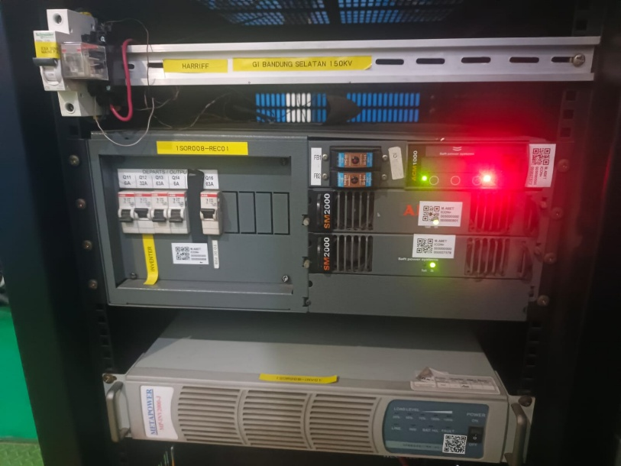 Photos :

Comments :

Inverter
INVERTER
Description | Inverter#1 |  |  | Inverter#2
Inverter | Merk | METAPOWER |  | Merk
 | Type | 1000k |  | Type
 | SN |  |  | SN
Up Link Inverter | RECT AEG
Kapasitas Inverter | 1000VA
Output | Output 1 | Merk | BDCOM | Output 1 | Merk | :
 |  | Peruntukan | SWITCH |  | Peruntukan | :
 | Output 2 | Merk | BDCOM | Output 2 | Merk | :
 |  | Peruntukan | SWITCH |  | Peruntukan | :
 | Output 3 | Merk | FIBERHOME | Output 3 | Merk | :
 |  | Peruntukan |  |  | Peruntukan | :
 | Output 4 | Merk | POE | Output 4 | Merk | :
 |  | Peruntukan |  |  | Peruntukan | :
 | Output 5 | Merk | RIC LC | Output 5 | Merk | :
 |  | Peruntukan |  |  | Peruntukan | :
 | Output 6 | Merk | RIC LC | Output 6 | Merk | :
 |  | Peruntukan | : |  | Peruntukan | :
 | Output 7 | Merk | : OP34 | Output 7 | Merk | :
 |  | Peruntukan | : |  | Peruntukan | :
 | Output 8 | Merk | OP34 | Output 8 | Merk | :
 |  | Peruntukan | : |  | Peruntukan | :
 Photos :

Comments : TIDAK ADA

Battery
BATTERY RECTY 1 ENETEK
Description | Bank#1 |  | Bank#2 |  | Bank#3 |  | Bank#4
Battery | Merk | Wolong | Merk | Wolong | Merk |  | Merk | :
 | Type | WL48-100FT48 | Type | WL48-100FT48 | Type |  | Type | :
 | Kapasitas | 100AH | Kapasitas | 100AH | Kapasitas |  | Kapasitas | :
 | SN | 241005W0264 | SN | 241005W0229 | SN | : | SN | :
Tegangan | Cell#1 | : | Cell#1 |  | Cell#1 | : | Cell#1 | :
 | Cell#2 | : | Cell#2 | : | Cell#2 | : | Cell#2 | :
 | Cell#3 | : | Cell#3 | : | Cell#3 | : | Cell#3 | :
 | Cell#4 | : | Cell#4 | : | Cell#4 | : | Cell#4 | :

BATTERY RECTY 2
Description | Bank#1 |  | Bank#2 |  | Bank#3 |  | Bank#4
Battery | Merk |  | Merk |  | Merk | : | Merk | :
 | Type |  | Type |  | Type | : | Type | :
 | Kapasitas |  | Kapasitas |  | Kapasitas | : | Kapasitas | :
 | SN |  | SN |  | SN | : | SN | :
Tegangan | Cell#1 |  | Cell#1 |  | Cell#1 | : | Cell#1 | :
 | Cell#2 | : | Cell#2 | : | Cell#2 | : | Cell#2 | :
 | Cell#3 | : | Cell#3 | : | Cell#3 | : | Cell#3 | :
 | Cell#4 | : | Cell#4 | : | Cell#4 | : | Cell#4 | :
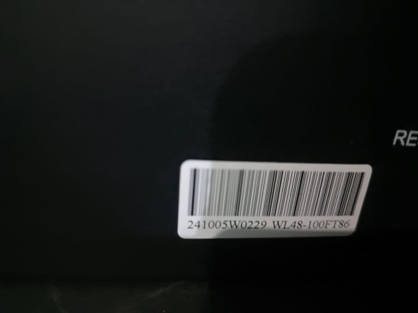 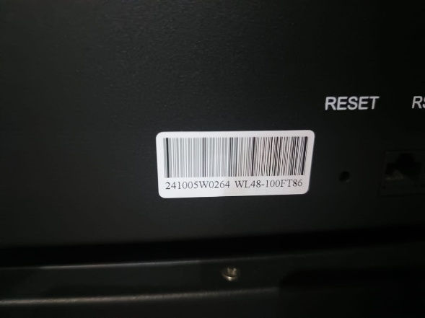 Photos :

Comments :

DCPDB
DISTRIBUSI DC
 | Phasa | Merk | Kapasitas | A terukur | Peruntukan
MCB 1 |  | HAGER |  | 8.5A | MAIN
MCB 2 |  | HAGER | 16 | 1.5A | INVERTER
MCB 3 |  | HAGER | 16 | 0.1A | EA
MCB 4 |  | HAGER | 16 | 1A | DC RACK
MCB 5 |  | SCHNEIDER | 32 | 6A | OSN1800
MCB 6
MCB 7
MCB 8
MCB 9
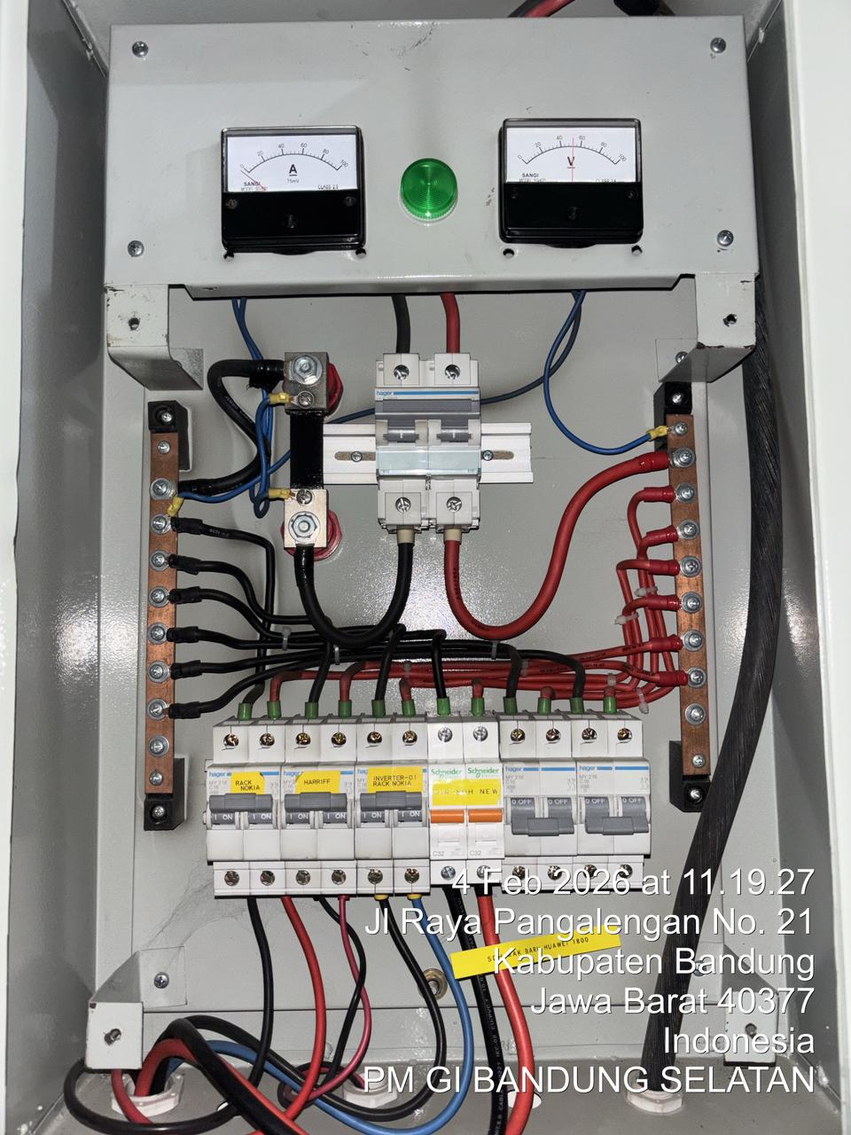
MCB 10
MCB 11
MCB 12
MCB 13
MCB 14
MCB 15
RAK-3
MCB 17
MCB 18
MCB 19
MCB 20
Photos :

Comments :

Distribusi Rak
DISTRIBUSI DC RAK
 | RAK No. | Merk | Kapasitas | A terukur | Peruntukan
MCB 1 | 1 | SCHNEIDER | 2 | 0.2A | OP34
MCB 2 | 1 | MERLIN GERLIN | 2 | 0.1A | RIC LC
MCB 3 |  |  |  | 0.7A | NOKIA
MCB 4
MCB 5
MCB 6
MCB 7
MCB 8
MCB 9
MCB 10
MCB 11
MCB 12
MCB 13
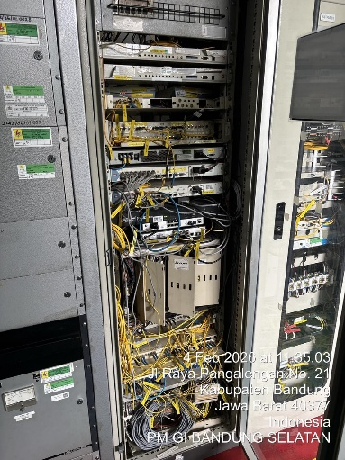
MCB 14
MCB 15
MCB 16
MCB 17
MCB 18
MCB 19
MCB 20
Photos :

Comments :

Environtment
Form Pengechekan Ruangan / Environtment
Suhu : | ⁰C
Pembersihan AC terakhir : (tanggal terakhir dilakukan service)

External Alarm |  | OK | NOT OK
Door Open |  | OK | NOT OK
PLN Off |  | OK | NOT OK
High Temp |  | OK | NOT OK
Genset Run / Fail |  | OK | NOT OK
Modul Rectifier |  | OK | NOT OK
Smoke & Fire |  | OK | NOT OK
Battery |  | OK | NOT OK

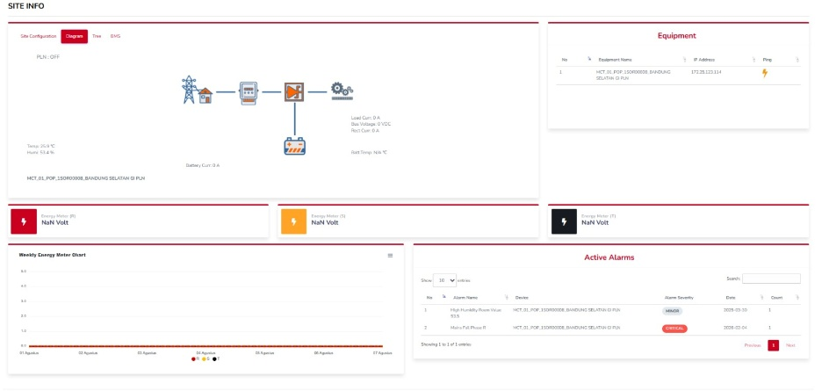 Photos :

Comments :

